Hoja 1
Prueba de Usuarios
Caso | Detalle | Exitoso/Fallo | Evidencia
Entrar con Usuario (Correcto) | Probar con el usuario: usuario / usuario345 | Exitoso | 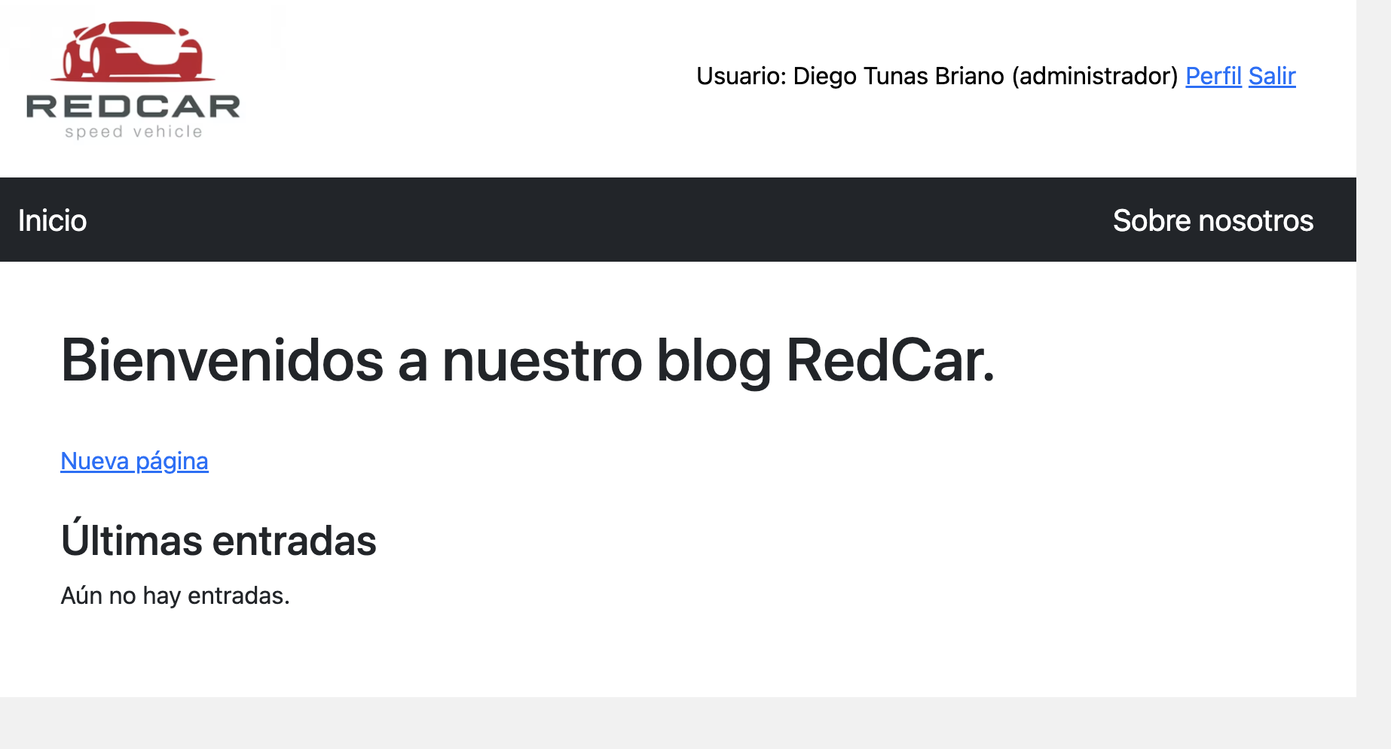
Entrar con Usuario (Incorrecto) | Ingresar con cualquier usuario y tiene que mostrar el error de usuario. | Exitoso | 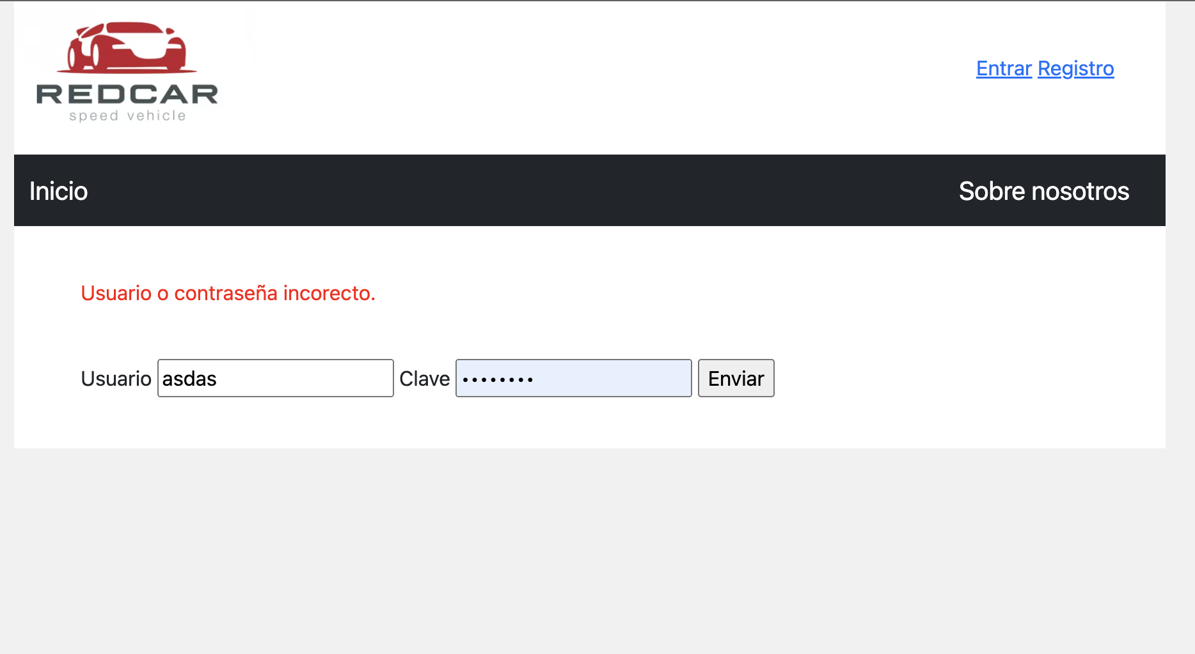
Ingreso de Pagina
Caso | Detalle | Exitoso/Fallo | Evidencia
Ingreso con usuario adminsitrador | Usar el usuario diego/diego345, debe aparecer la opción de Agregar Pagina | Exitoso | 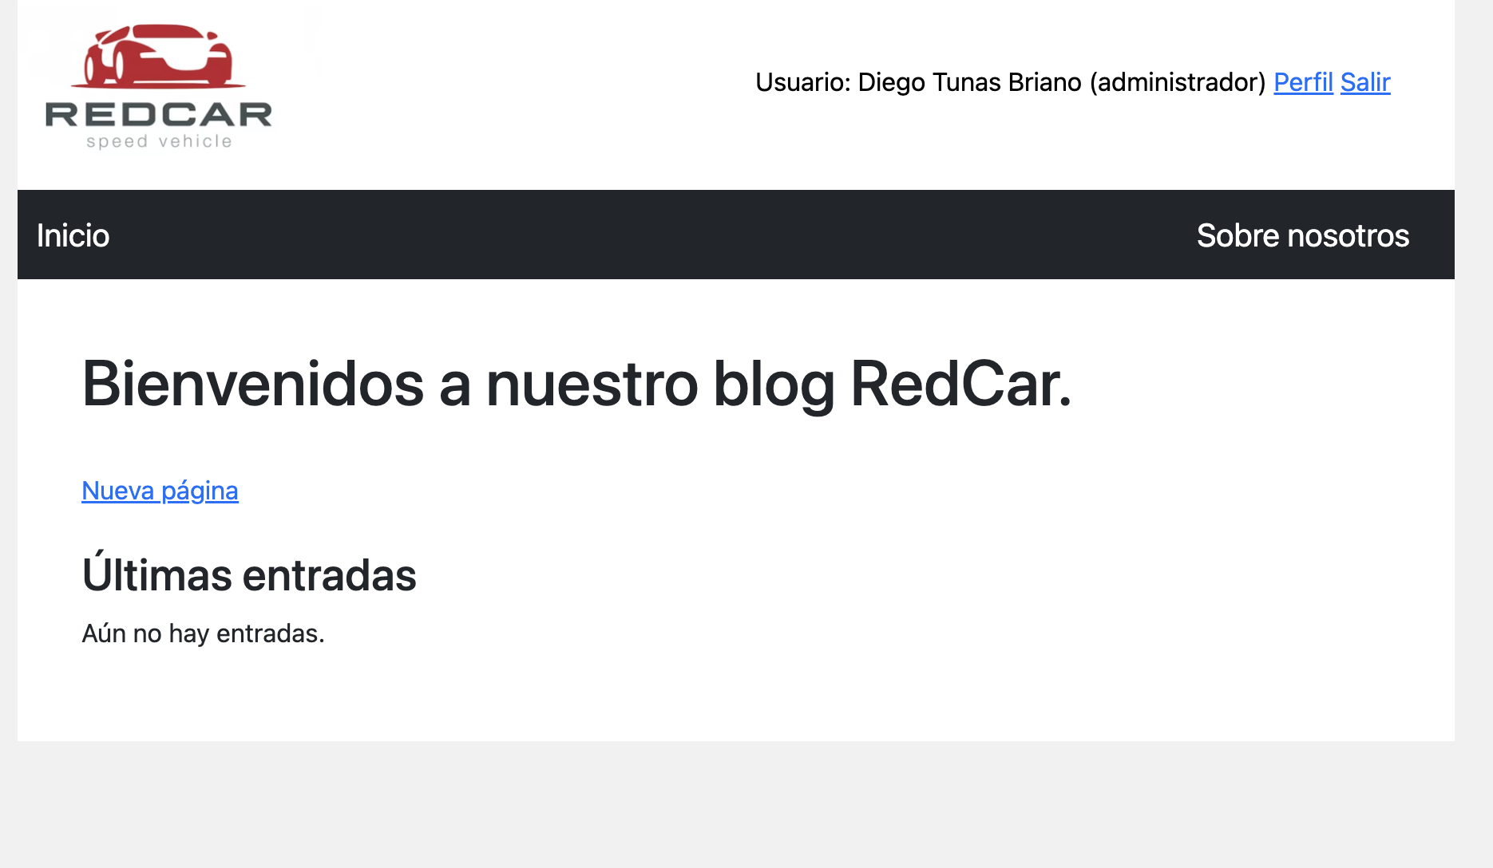
Ingresar información | Ingreso a la información: Titulo: Titulo de prueba, Subtitulo: Subtitulo de Prueba, Imagen: https://anjanadata.com/wp-content/uploads/2020/11/prueba-de-concepto.jpg, Cuerpo: Prueba de Cuerpo de Usuario | Exitoso | 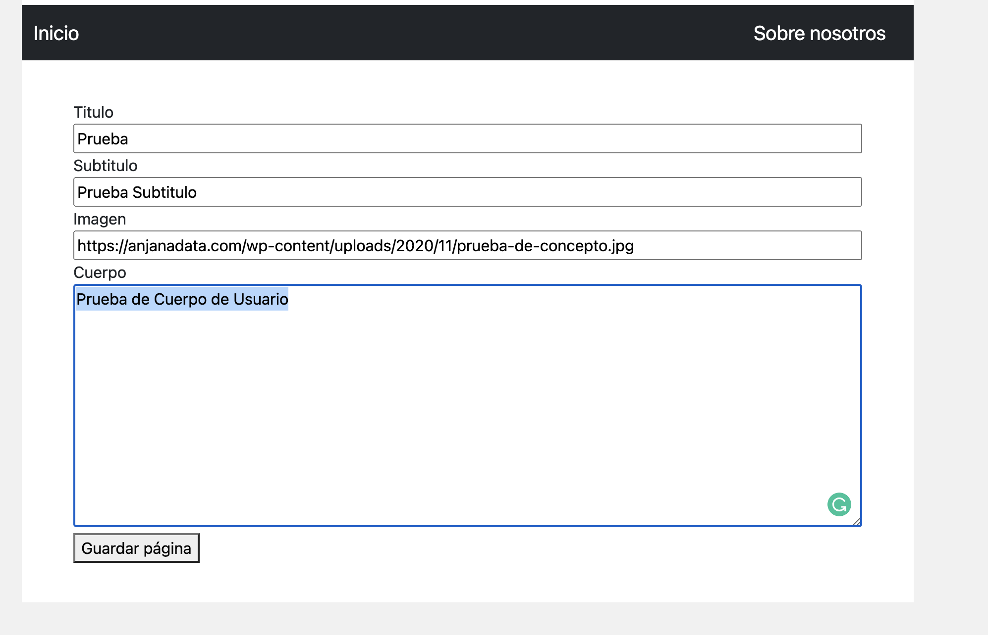
Ver en la página principal | Verificar los datos ingresados si están correctos. | Exitoso | 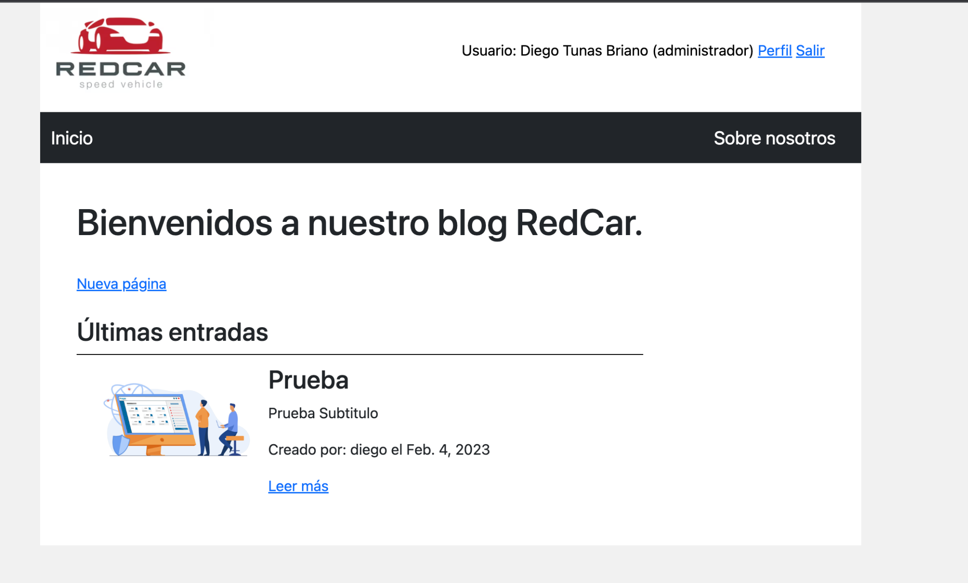
Modificar perfil
Caso | Detalle | Exitoso/Fallo | Evidencia
Entrar a cuenta | Probar con el usuario: usuario / usuario345 | Exitoso | 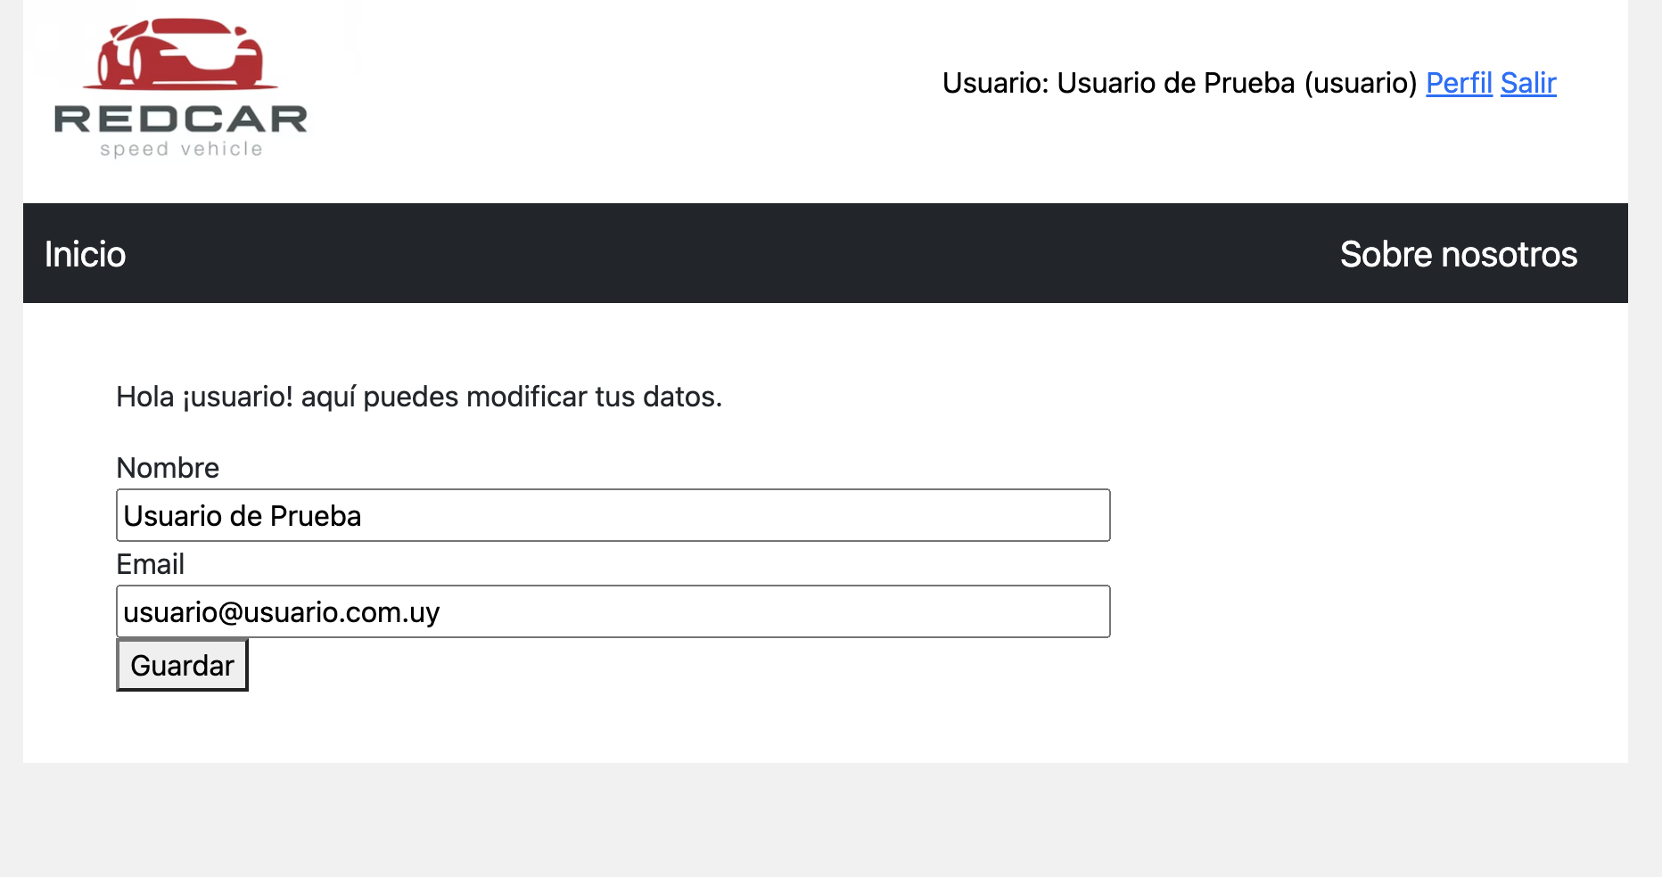
Ir a Perfil y Cambiar Datos | Modificar Nombre por Prueba de Cambio Nombre y email por prueba@prueba.com.uy | Exitoso | 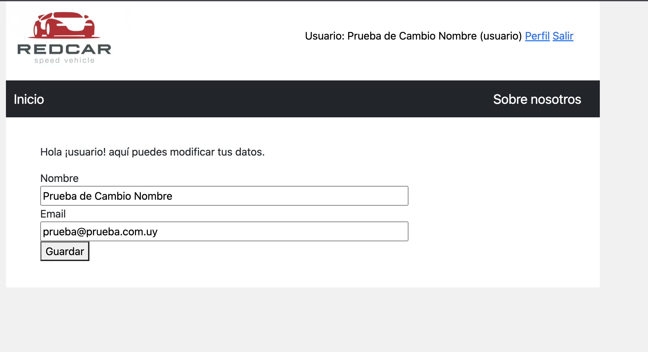
Ver datos cambiados | Se modificaron los datos correctamente, se volvio a la ventana de perfil. | Exitoso

